Supuestos_Observaciones
Supuestos

 | NOTA: está pendiente descontar los beneficios de intereses por financiación…
 | Proyecto evaluado a Precios Constantes, no se consideran índices inflacionarios ni en ventas ni en egresos
 | Depreciaciones de Activos en línea recta
 | La adquisición de herramientas se hace en año cero
 | Mantenimiento de Cargador inicia 1 mes después de la compra
 | La inversión se cálcula con el flujo de caja requeriddo hasta el inicio de la operación (Mes 6)
 | Los terrenos no se valorizan, se considera al final del proyecto el valor en libros igual al valor de adquisición
 | Para financiar la deuda se utiliza el método de amortización "cuota variable", con pago de intereses hasta el inicio de la producción
 | No Se incluyenbeneficios en el FCI por pago de interesesfinancieros
 |  | Celdas para simulación

 | 1) ¿Vale la pena invertir en el proyecto bajo las condiciones anteriormente planteadas?
 | Si

 | ¿Vale la pena invertir en el proyecto bajo las condiciones y supuestos que se plantearon posteriormente (Variables de simulación)?
 | Si
 | Se han simulado los escenarios modificacndo las variables: Precio de venta, Costos MP, Tasa de descuento y crecimiento de la producción
 | Con 10.000 simulaciones la probabilidad de obtener un VPN positivo son altas. Se adjuntan los reportes de la simulación.

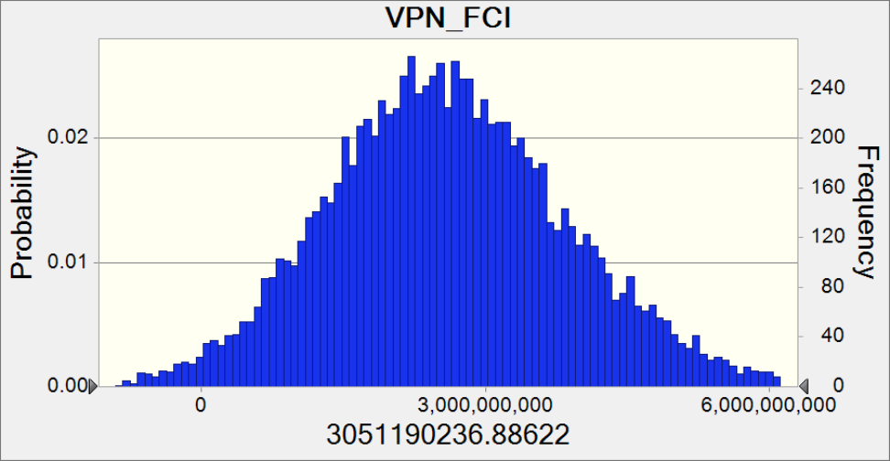
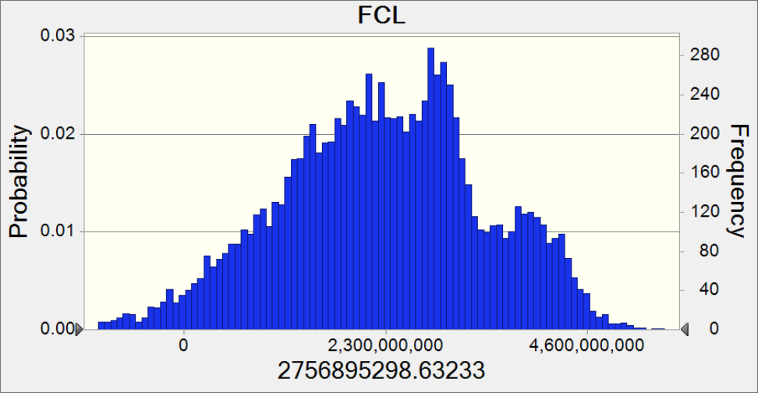

 | Comentarios
 | Ojo con las variables:
 | Ejp Tasa de caambio (1800…. 2500…. 3000), riesgos
 | Considerar los nbeneficios de los impuestos por financiación tanto PYG como FCL
 | Si se mete la inflación, también tiene que considerarse la inflación de la tasa de descuento

